Trang_bìa
Posts and Telecommunications Institute of Technology |  |  |  |  |  |  | Thiết kế |  | Tài liệu phát triển |  | Tên hệ thống |  | Website đọc truyện tranh |  |  |  | Người tạo |  | Khanh | Ngày tạo |  | 2023-01-10
 |  |  |  |  |  |  |  |  |  |  |  |  |  |  |  |  | Người cập nhật |  |  | Ngày cập nhật
 |  |  |  |  |  |  |  |  |  |  | Màn hình (ID) |  | SignUp |  | Màn hình (Tên) |  | Màn hình đăng kí

 | WEBSITE ĐỌC TRUYỆN TRANH Tài liệu phát triển hệ thống

 | Version 1.0

 |  |  |  |  |  |  |  |  |  | 1. Mục đích |  |  | 7. Giao diện màn hình
 |  |  |  |  |  |  |  |  |  | 2. Giới hạn hoạt động |  |  | 8. Danh sách hạng mục
 |  |  |  |  |  |  |  |  |  | 3. Giới hạn hệ thống |  |  | 9. Khái quát chức năng
 |  |  |  |  |  |  |  |  |  | 4. Chức năng liên quan |  |  | 10. Xử lý chi tiết
 |  |  |  |  |  |  |  |  |  | 5. Không bao gồm
 |  |  |  |  |  |  |  |  |  | 6. Sơ đồ

Posts and Telecommunications Institute of Technology |  |  |  |  |  |  | Thiết kế |  | Tài liệu phát triển |  | Tên hệ thống |  | Website đọc truyện tranh |  |  |  | Người tạo |  | Khanh | Ngày tạo |  | 2023-01-10
 |  |  |  |  |  |  |  |  |  |  |  |  |  |  |  |  | Người cập nhật |  |  | Ngày cập nhật
 |  |  |  |  |  |  |  |  |  |  | Màn hình (ID) |  | SignUp |  | Màn hình (Tên) |  | Màn hình đăng kí

 | Lịch sử chỉnh sửa

 | Ver |  | Ngày cập nhật |  |  | Nội dung cập nhật |  |  |  |  |  |  | Người cập nhật
 |  |  |  |  |  |  |  |  |  |  |  |  |  | Ngày duyệt |  | Người duyệt |  | Ngày duyệt |  |  | Người duyệt
 | 1 |  | 2023-10-01 |  |  | Tạo mới |  |  |  |  |  |  | Khanh

Posts and Telecommunications Institute of Technology |  |  |  |  |  |  | Thiết kế |  | Tài liệu phát triển |  | Tên hệ thống |  | Website đọc truyện tranh |  |  |  | Người tạo |  | Khanh | Ngày tạo |  | 2023-01-10
 |  |  |  |  |  |  |  |  |  |  |  |  |  |  |  |  | Người cập nhật |  |  | Ngày cập nhật
 |  |  |  |  |  |  |  |  |  |  | Màn hình (ID) |  | SignUp |  | Màn hình (Tên) |  | Màn hình đăng kí

 | 1. Mục đích
 |  | - Dùng để người dùng đăng kí tài khoản
 |  | - Người sử dụng nhập tên đăng nhập, email, password
 |  | - Sau khi nhấn nút đăng kí, trường hợp phát sinh lỗi thì hiển thị thông báo lỗi, ngược lại di chuyển đến màn hình trang chủ

 | 2. Giới hạn hoạt động
 |  | Không có

 | 3. Giới hạn hệ thống
 |  | Không có

 | 4. Chức năng liên quan
 |  | Không có

 | 5. Không bao gồm
 |  | Không có

Posts and Telecommunications Institute of Technology |  |  |  |  |  |  | Thiết kế |  | Tài liệu phát triển |  | Tên hệ thống |  | Website đọc truyện tranh |  |  |  | Người tạo |  | Khanh | Ngày tạo |  | 2023-01-10
 |  |  |  |  |  |  |  |  |  |  |  |  |  |  |  |  | Người cập nhật |  |  | Ngày cập nhật
 |  |  |  |  |  |  |  |  |  |  | Màn hình (ID) |  | SignUp |  | Màn hình (Tên) |  | Màn hình đăng ký

Màn hình đăng ký
 | 6. Sơ đồ

Vào website

Màn hình trang chủ

User
Session

 | Table

 |  |  | № | Loại | Tên |  |  |  |  |  | I/O | Ghi chú
 |  |  | 1 | M | User |  |  | Table quản lý user |  |  | I/O
 |  |  | 2 | M | Session |  |  | Table quản lý session |  |  | I
 |  |  | 4
 |  |  | 5
 |  |  | 6
 |  |  | 7
 |  |  | 8
 |  |  | 9
 |  |  | 10

 |  |  |  | ※ Loại (M: Master / T: Transaction table / Ⅰ: INI file / W: work table / V: view / S: stored procedures / L: SQL loader / F: file)

Thiết_kế
Posts and Telecommunications Institute of Technology |  |  |  |  |  |  | Thiết kế |  |  | Tài liệu phát triển |  |  |  | Tên hệ thống |  |  | Website đọc truyện tranh |  |  |  |  | Người tạo | Khanh | Ngày tạo | 2023-01-10
 |  |  |  |  |  |  |  |  |  |  |  |  |  |  |  |  |  |  |  |  |  | Người cập nhật |  | Ngày cập nhật
 |  |  |  |  |  |  |  |  |  |  |  |  |  | Màn hình (ID) |  |  | SignUp |  | Màn hình (Tên) |  |  | Màn hình đăng kí

 | 7. Giao diện màn hình
Vùng điều hướng
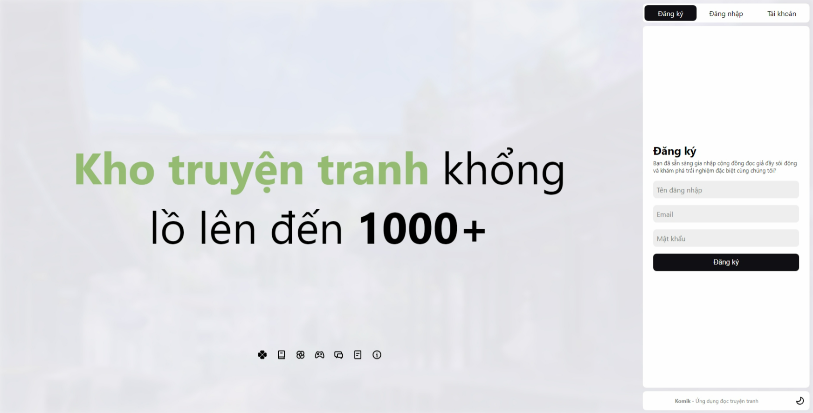
Vùng trình chiếu

Vùng nhập tên đăng nhập

Vùng nhập email

Vùng nhập mật khẩu

Nút đăng ký

Nút đổi giao diện sáng tối

Posts and Telecommunications Institute of Technology |  |  |  |  |  |  | Thiết kế |  |  | Tài liệu phát triển |  |  |  | Tên hệ thống |  |  | Website đọc truyện tranh |  |  |  |  | Người tạo | Khanh | Ngày tạo | 2023-01-10
 |  |  |  |  |  |  |  |  |  |  |  |  |  |  |  |  |  |  |  |  |  | Người cập nhật |  | Ngày cập nhật
 |  |  |  |  |  |  |  |  |  |  |  |  |  | Màn hình (ID) |  |  | SignUp |  | Màn hình (Tên) |  |  | Màn hình đăng kí

 | 8. Danh sách hạng mục

 |  | [Vùng nhập]
 |  | № | Tên hạng mục |  |  |  | Loại dữ liệu | Độ dài |  |  | Bắt buộc |  | I/O | Control |  | Format |  | Ghi chú
 |  | 1 | Username |  |  |  | Chuỗi chữ |  | 32 |  |  | Y | In | Text Input |  | Username
 |  | 2 | Email |  |  |  | Chuỗi chữ |  | 32 |  |  | Y | In | TextView |  | Email
 |  | 3 | Password |  |  |  | Chuỗi chữ |  | 32 |  |  | Y | In | TextView |  | Password |  | Hiển thị ********

 |  | [Vùng nút]
 |  | № | Tên hạng mục |  |  |  |  | Control |  |  |  |  |  |  | Ghi chú
 |  | 1 | Đăng ký |  |  |  |  | Button
 |  | 2 | Đăng ký (điều hướng) |  |  |  |  | Button
 |  | 3 | Tài khoản (điều hướng) |  |  |  |  | Button
 |  | 4 | Đăng nhập (điều hướng) |  |  |  |  | Button
 |  | 5 | Chuyển chế độ sáng tối |  |  |  |  | Button

Posts and Telecommunications Institute of Technology |  |  |  |  |  |  | Thiết kế |  |  | Tài liệu phát triển |  |  |  | Tên hệ thống |  |  | Website đọc truyện tranh |  |  |  |  | Người tạo | Khanh | Ngày tạo | 2023-01-10
 |  |  |  |  |  |  |  |  |  |  |  |  |  |  |  |  |  |  |  |  |  | Người cập nhật |  | Ngày cập nhật
 |  |  |  |  |  |  |  |  |  |  |  |  |  | Màn hình (ID) |  |  | SignUp |  | Màn hình (Tên) |  |  | Màn hình đăng ký

 | 9. Khái quát chức năng
 |  | (1) Hiển thị ban đầu
 |  |  | 1. Hiển thị màn hình ở trạng thái ban đầu

 |  | (2) Xử lý đăng kí
 |  |  | 1. Nhấn nút Đăng ký thì thực hiện xử lý đăng kí
 |  |  | 2. Đăng kí thành công thì di chuyển sang màn hình trang chủ,
 |  |  | trường hợp phát sinh lỗi thì hiển thị nội dung lỗi, không thực hiện di chuyển màn hình

 |  | (3) Xử lý chuyển sang màn hình đăng nhập

 |  | (4) Xử lý chuyển sang màn hình quên mật khẩu

 |  | (5) Xử lý chuyển chế độ sáng tối

Posts and Telecommunications Institute of Technology |  |  |  |  |  |  | Thiết kế |  |  | Tài liệu phát triển |  |  |  | Tên hệ thống |  |  | Website đọc truyện tranh |  |  |  |  | Người tạo | Khanh | Ngày tạo | 2023-01-10
 |  |  |  |  |  |  |  |  |  |  |  |  |  |  |  |  |  |  |  |  |  | Người cập nhật |  | Ngày cập nhật
 |  |  |  |  |  |  |  |  |  |  |  |  |  | Màn hình (ID) |  |  | SignUp |  | Màn hình (Tên) |  |  | Màn hình đăng ký

 | 10. Xử lý chi tiết
 |  | (1) Hiển thị ban đầu
 |  |  | 1. Thực hiện khởi tạo màn hình ban đầu

 |  |  |  | [Vùng nhập]
 |  |  |  | № | Tên hạng mục |  |  | Nội dung hiển thị |  |  |  |  |  |  |  |  |  | Giá trị |  |  | Sử dụng |  | Ghi chú
 |  |  |  | 1 | Username |  |  | Tên đăng nhập |  |  |  |  |  |  |  |  |  | Blank |  |  | Có thể
 |  |  |  | 2 | Email |  |  | Email |  |  |  |  |  |  |  |  |  | Blank |  |  | Có thể
 |  |  |  | 3 | Password |  |  | Mật khẩu |  |  |  |  |  |  |  |  |  | Blank |  |  | Có thể

 |  |  |  | [Vùng nút]
 |  |  |  | № | Tên hạng mục |  |  | Nội dung hiển thị |  |  |  |  |  |  |  |  |  | Giá trị |  |  | Sử dụng |  | Ghi chú
 |  |  |  | 1 | Đăng ký |  |  | Đăng ký |  |  |  |  |  |  |  |  |  |  |  |  | Có thể
 |  |  |  | 2 | Đăng ký (điều hướng) |  |  | Đăng ký |  |  |  |  |  |  |  |  |  |  |  |  | Có thể
 |  |  |  | 3 | Tài khoản (điều hướng) |  |  | Tài khoản |  |  |  |  |  |  |  |  |  |  |  |  | Có thể
 |  |  |  | 4 | Đăng nhập (điều hướng) |  |  | Đăng nhập |  |  |  |  |  |  |  |  |  |  |  |  | Có thể
 |  |  |  | 4 | Chuyển chế độ sáng tối |  |  | Biểu tượng 'Sáng' hoặc 'Tối' |  |  |  |  |  |  |  |  |  |  |  |  | Có thể
 |  | (2) Xử lý đăng ký
 |  |  | 1. Nhấn nút button Đăng ký để thực hiện xử lý
 |  |  | 2. Kiểm tra các trường nhập liệu

 |  |  |  | № | Tên hạng mục |  |  | Nội dung check |  |  |  |  |  |  |  |  |  |  |  | Message
 |  |  |  | 1 | Username |  |  | Trường hợp chưa nhập, báo lỗi |  |  |  |  |  |  |  |  |  |  |  | ERROR_INPUT_EMPTY
 |  |  |  | 2 | Email |  |  | Trường hợp chưa nhập, báo lỗi |  |  |  |  |  |  |  |  |  |  |  | ERROR_INPUT_EMPTY
 |  |  |  | 3 | Password |  |  | Trường hợp chưa nhập, báo lỗi |  |  |  |  |  |  |  |  |  |  |  | ERROR_INPUT_EMPTY

 |  |  | 3. Xử lý đăng nhập
 |  |  |  | Gọi API đăng ký thông qua đối tượng SessionService
 |  |  |  |  | Lệnh: SessionService.signUp({username, email, password})
 |  |  |  |  | - Nếu thành công: lưu các token nhận được vào Cookies và chuyển vào màn trang chủ
 |  |  |  |  | - Nếu thất bại: thông báo tại màn hình này

 |  |  |  | Thông báo |  | Trường hợp |  |  |  |  |  |  |  |  |  |  |  |  |  | Message
 |  |  |  | FAIL |  | Username không đúng định dạng |  |  |  |  |  |  |  |  |  |  |  |  |  | ERROR_SIGNUP_USERNAME_INVALID
 |  |  |  | FAIL |  | Email không đúng định dạng |  |  |  |  |  |  |  |  |  |  |  |  |  | ERROR_SIGNUP_EMAIL_INVALID
 |  |  |  | FAIL |  | Username đã tồn tại |  |  |  |  |  |  |  |  |  |  |  |  |  | ERROR_SIGNUP_USERNAME_EXISTED
 |  |  |  | FAIL |  | Email đã tồn tại |  |  |  |  |  |  |  |  |  |  |  |  |  | ERROR_SIGNUP_EMAIL_EXISTED

 |  |  |  | * Trong trường hợp xuất hiện nhiều hơn một lỗi Message trả về có thể là dạng nối các Message: "Message 1, Message 2 và Message 3"

 |  | (3) Xử lý đăng nhập
 |  |  | Nhấn nút Đăng nhập để chuyển sang màn hình đăng nhập

 |  | (4) Xử lý quên mật khẩu
 |  |  | Nhân nút Tài khoản để chuyển sang màn hình gửi mã xác nhận
 |  | (5) Xử lý chuyển chế độ sáng tối
 |  |  | Nhấn nút biểu tượng Chuyển chế độ sáng tối để chuyển sang chế độ sáng hoặc tối

